Horizontal Well (Babu&Ode)
 |  |  |  | ln(CH) = | 5.8062613146 |  | 500 | 1000 | 250 |  |  | 1
Horizontal Well Productivity calculation (Babu & Odeh, 1989) |  |  |  | Sr = | 56.106806537 |  | 700 | 625 | 250
Расчет продуктивности горизонатльной скважины на псевдоустановившемся режиме |  |  |  |  |  |  | 23.717082451 | 31.622776602 | 250 |  |  | 250 | 125
 |  |  |  |  | 0 |  |  |  | 500 | 23.717082451 |  | 250
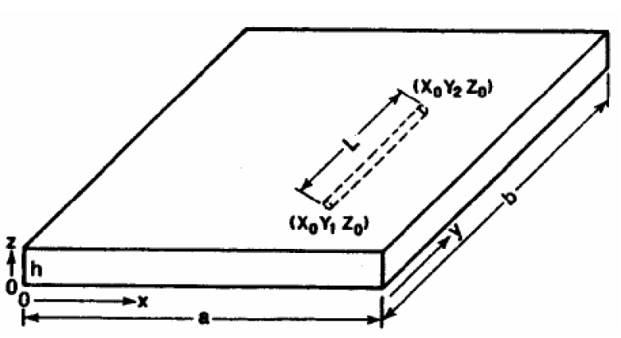
Радиус скважины | rw | 0.1 | м |  |  |  |  |  |  |  |  | 250
Горизонтальная проницаемость | kH | 1 | мД |  |  |  |  |  | 1 | 1
Мощность пласта | h | 10 | м
Коэффициент анизотропии проницаемостей | kV / kH | 0.1
Длина горизонтального участка | L | 300 | м
Расстояние от подошвы пласта до ствола скважины | Z0 | 5 | м
Длина стороны параллелепипеда по оси x (поперек ГС) | a | 500 | м
Длина стороны параллелепипеда по оси y (вдоль ГС) | b | 1000 | м
Координата положения ствола по оси x | x0 | 250 | м
Координаты положения ствола по оси y | y1 | 350 | м |  |  |  |  |  |  |  |  |  | усл.1 | усл.2 | усл.мин.
 | y2 | 650 | м |  |  |  |  |  |  |  |  |  | 0 | 1 | 250
Вязкость жидкости | μ | 1 | сП |  |  |  |  |  |  |  |  |  | 1 | 1
Объемный коэффициент | B | 1 |  |  |  |  |  |  |  |  |  |  | 0 | 1
Забойное давление | Pwf | 66 | атм |  |  |  |  |  |  | Pxy = | 19.307461936 |  | 65.417301558 | 46.796311516
Давление средневзвешенное в зоне дренирования | Pe | 200 | атм |  |  |  |  |  |  | Py = | 19.693611175
Скин-фактор кольматации | S | 0 |  |  |  |  |  |  |  | 'Pxy = | 57.622063153 |  | Sr = | 56.106806537
 |  |  |  |  |  |  |  |  |  | Pxyz = | 7.7952384049
Дебит на псевдоустановившемся режиме | Qh | 33.99 | м3/сут
 |  |  |  |  |  |  |  |  |  | ym = | 500
 |  |  |  |  |  |  |  | 1000
 |  |  |  |  |  | 0 | 0 | 1000 |  | (4ym+L)/2b = | 1.15
 |  |  |  |  |  | 1000 | 0 | 0 |  | (4ym-L)/2b = | 0.85
 |  |  |  |  |  | 0 | 0 |  |  | F(L/2b) = | 0.26328037273
 |  |  |  |  |  | 500 | 0 |  |  | F((4ym+L)/2b) = | -0.099026215073
 |  |  |  |  |  | 500 |  |  |  | F((4ym-L)/2b) = | -0.11911635873

 |  |  |  |  |  | 250 | 350
 |  |  |  |  |  | 250 | 650

 |  |  |  |  | 350

